2018_data
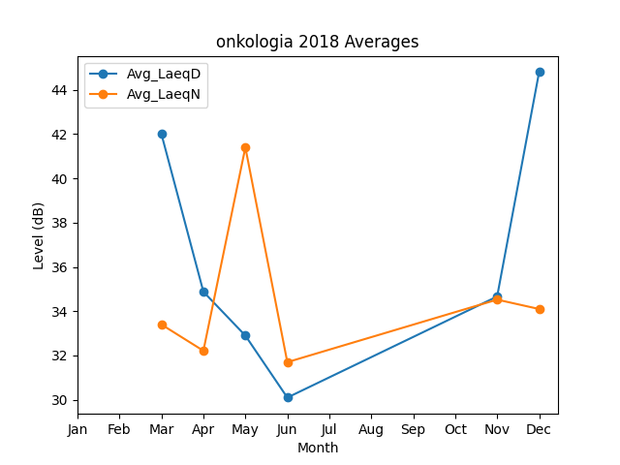
Month | Avg_LaeqD | Avg_LaeqN
3 | 42 | 33.4
4 | 34.87979754 | 32.214126071
5 | 32.9 | 41.4
6 | 30.1 | 31.7
11 | 34.664088094 | 34.52350812
12 | 44.8 | 34.1

